Kiến trúc Driver
⚙️Linux Device Driver Model

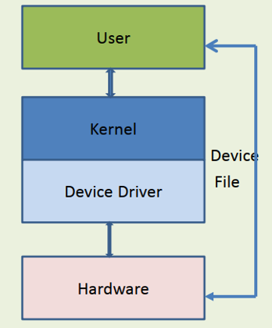
 |  |  | 1. User Space (Không gian người dùng)
 |  |  | Bao gồm các ứng dụng do người dùng viết hoặc hệ thống cung cấp như bash, cat, dd, hoặc một chương trình C sử dụng open(), read(), write() để giao tiếp với thiết bị.
 |  |  | Ứng dụng không truy cập trực tiếp phần cứng, thay vào đó nó thao tác qua các device file trong /dev.

 |  |  | 2. Device File (/dev/xyz)
 |  |  | Là đại diện cho thiết bị trong Linux.
 |  |  | Mỗi file thiết bị liên kết với một driver thông qua major number (xác định driver) và minor number (xác định thiết bị cụ thể).
 |  |  | Khi user gọi các system call như read("/dev/xyz"), kernel sẽ gọi các hàm driver tương ứng như my_read().

 |  |  | 3. Kernel Space (Không gian nhân hệ điều hành)
 |  |  | Là nơi thực thi code của kernel và driver.
 |  |  | Khi nhận yêu cầu từ user space, kernel sẽ chuyển điều đó sang driver tương ứng.
 |  |  | Kernel đảm bảo quyền truy cập tài nguyên và phân cách user/kernel để bảo mật hệ thống.

 |  |  | 4. Device Driver (Trình điều khiển thiết bị)
 |  |  | Mỗi driver là một module trong kernel chịu trách nhiệm điều khiển phần cứng cụ thể.
 |  |  | Driver cung cấp các hàm xử lý như open(), read(), write(), release() thông qua cấu trúc file_operations.
 |  |  | Driver thường đăng ký với một bus (I2C, SPI, USB...) để kernel có thể gán đúng driver với thiết bị tương ứng.

 |  |  | 5. Hardware (Phần cứng)
 |  |  | Là thiết bị thực tế: cảm biến, vi điều khiển, thiết bị ngoại vi, v.v.
 |  |  | Giao tiếp thông qua các thanh ghi, interrupt, DMA, hoặc các bus (I2C, SPI, UART...).

⚙️Lợi thế của kiến trúc driver phân tầng trong Linux

 | 🔍 Lợi thế | 📘 Mô tả
 | 🧩 Tách biệt rõ ràng | Phân chia rõ giữa user space và kernel space giúp dễ kiểm soát lỗi và bảo mật tốt hơn.
 | 🔄 Khả năng tái sử dụng cao | Một driver có thể được dùng lại cho nhiều thiết bị giống nhau nhờ thiết kế theo bus/device/driver model.
 | 🔧 Dễ bảo trì và mở rộng | Có thể cập nhật driver mà không ảnh hưởng đến ứng dụng user space.
 | 📦 Quản lý thiết bị tốt | Kernel hỗ trợ quản lý device file qua udev, tự động tạo node /dev/... khi thiết bị được kết nối.
 | 🔌 Hỗ trợ hotplug và power management | Nhờ vào device model (bus/device/driver), Linux có thể tự động gán driver, bật/tắt thiết bị khi cần.
 | 🛡️ An toàn và ổn định | User space không thể gây crash hệ thống vì không được truy cập trực tiếp phần cứng.
 | 🌍 Tính linh hoạt và mở rộng cao | Phù hợp cho cả thiết bị nhúng nhỏ lẫn hệ thống máy chủ lớn (vì sử dụng chung kiến trúc).

